상품제안서
포켓툴나이프 | 상품코드: F30826

 |  |  |  |  |  |  | 02-412-0044 | www.easy1.co.kr
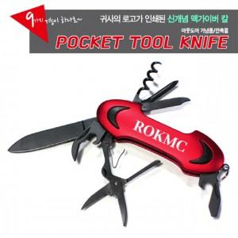

【상세/제작정보】 | * 배송비: 1CTB/50개 입 = 7,000원 vat 별도

【인쇄/포장옵션】 | 레이저 / 슬리브형 기프트박스

【공급단가】 | 수량 | 50~ | 100~ | 500~ | 1,000~ | 2,000~
*VAT별도 | 단가 | 6,500원 | 6,390원 | 6,240원 | 6,080원 | 5,970원
 | 선물 포장

【상품 URL】 | https://dev.easy1.co.kr:443/src/goods_detail.php?gdno=30826

